Feuil1
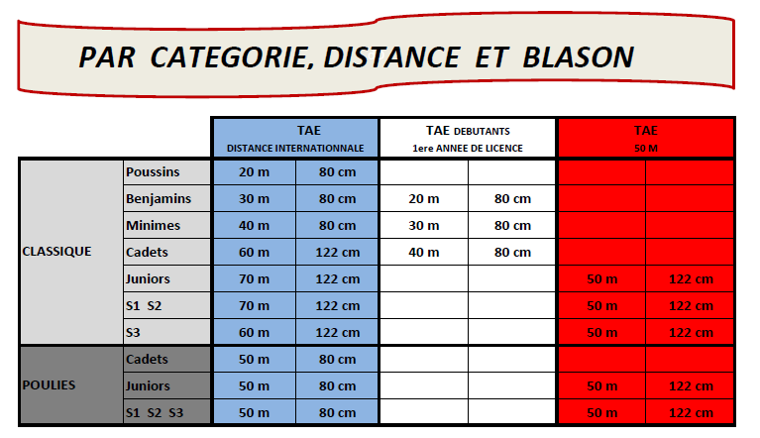

TA
INSCRIPTIONS AUX CONCOURS DU 19 MAI 2019 A SEMUR

COMPAGNIE / CLUB :

Pour les Cadets et Seniors 3 désirant tirer à 70 M (Qualification France Scratch), merci de le PRECISER à l'inscription

ATTENTION : pour les archers s'inscrivant sur les 2 départs, seule l'inscription du matin sera prise en compte au niveau du classement

NOM | PRENOM | CATEGORIE | LICENCE | DIMANCHE MATIN |  | DIMANCHE APRES MIDI
 |  |  |  | TAE INTER L | DEBUTANT | TAE 50 M | DEBUTANT
Exemple | xxx | S1CL | 000000 A | x |  | x

